Sheet1
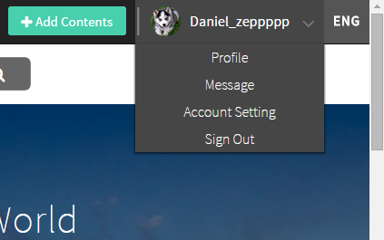
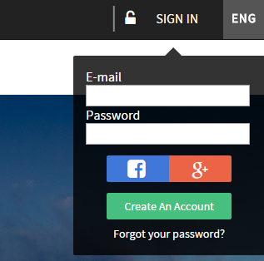
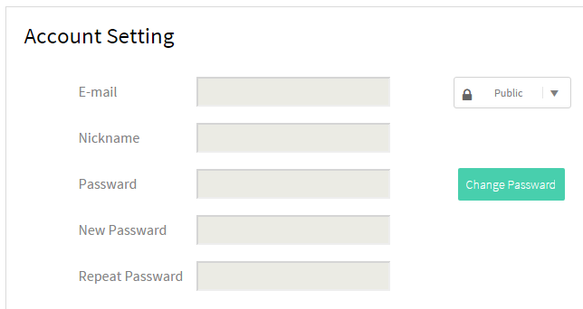
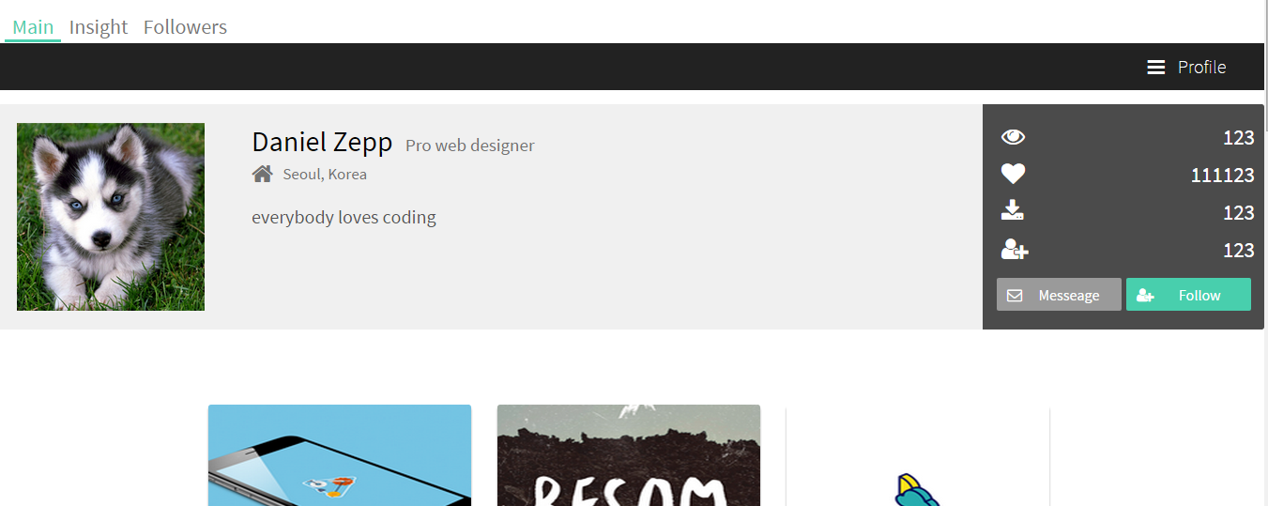
Sign in(success).html
Sign in.html
OnEnterKey(email, password)
False
Sign in.php
DB Check
True
Save Session
DB
Profile image & Nickname
Destroy Session
Account Setting.html
Data Load & modify & delete
Session ID
Personal Page.html
Data
개인 정보 DB 저장 방법 & 어떻게 DB를 그룹핑 할것인가?
Sign in 성공시 사용자 정보를 어떻게 줄 것인가?
이미지 파일을 전송해줬을 때, html에서 어떻게 표현 할 것인가?

